상품제안서
국산 아이스 쿨타올 38x90cm | 상품코드: S19712

 |  |  |  |  |  |  | 02-713-8555 | www.synergygift.co.kr
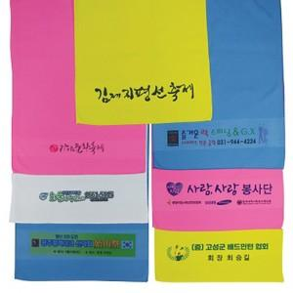

【상세/제작정보】 | <p><span style="font-size: 14pt;">※ 기본수량 미만 발주 진행시 별도 문의 바랍니다.</span></p>

【인쇄/포장옵션】 | 풀칼라 / OPP(비닐)

【공급단가】 | 수량 | 100~ | 300~ | 1,000~ | 3,000~ | 10,000~
*VAT별도 | 옐로우그린 | 3,380원 | 3,320원 | 3,250원 | 3,120원 | 2,980원
 | 핑크 | 3,380원 | 3,320원 | 3,250원 | 3,120원 | 2,980원
 | 화이트 | 3,380원 | 3,320원 | 3,250원 | 3,120원 | 2,980원
 | 블루 | 3,380원 | 3,320원 | 3,250원 | 3,120원 | 2,980원

【상품 URL】 | https://www.synergygift.co.kr:443/src/goods_detail.php?gdno=19450

